FAsyncLoadingThread2
1 | 一般情况下，就是用FAsyncLoadingThread即可，这个里面就是普通的读取文件
 | 我们在IPlatFromFile里面就可以通过OpenRead, OpenAyncRead来读取

2 | 但是，如果编辑器打包里面选择了：
 | 后续就用FAsyncLoadingThread2了，这个不是走的IPlatformFile那一套，所以OpenRead监听不到

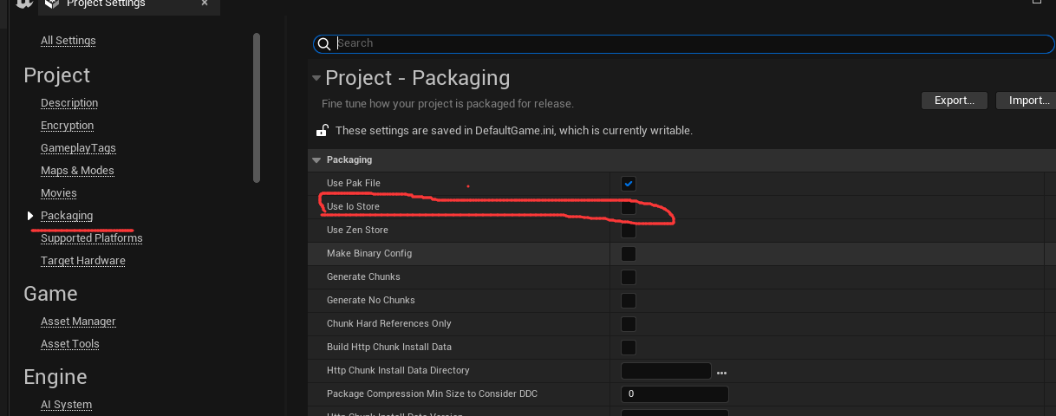
 | 新的一套读取文件的方式

 | FIoBatch

 | IPackageStore

